가격 안내
MH컨벤션 가격 안내
원본 스캔에서 읽은 가격입니다. 적용연도는 원문에 명시되어 있지 않습니다.

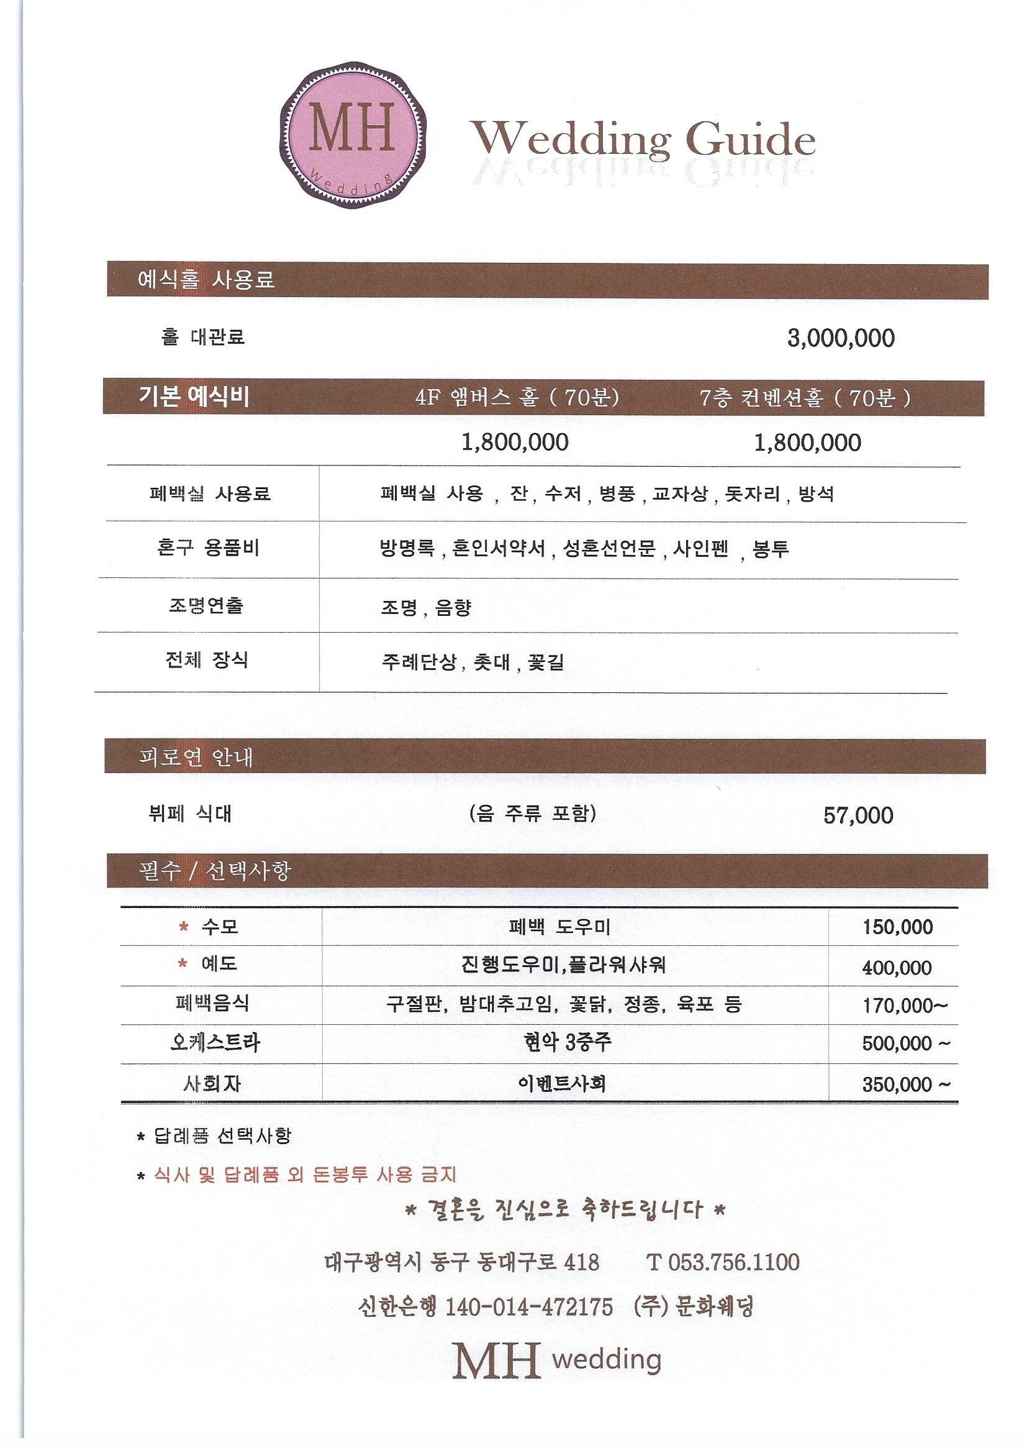
항목 | 금액(원) | 원문 조건
홀 대관료 | 3,000,000 | 예식홀 사용료
기본 예식비: 4F 앰버스 홀 | 1,800,000 | 70분. 포함 항목은 원본 가격표 확인
기본 예식비: 7층 컨벤션홀 | 1,800,000 | 70분. 포함 항목은 원본 가격표 확인
뷔페 식대 | 57,000 | 음·주류 포함
수모 | 150,000 | 폐백 도우미
예도 | 400,000 | 진행도우미, 플라워샤워
폐백음식 | 170,000 | 170,000원부터
오케스트라 | 500,000 | 현악 3중주. 500,000원부터
사회자 | 350,000 | 이벤트사회. 350,000원부터
가격표 기타 조건 |  | 답례품 선택사항 등은 오른쪽 원본 스캔에 보존

출처: 같은 이름의 .xls 파일은 실제 HWP입니다. 이미지 원본을 아래 시트와 자산 폴더에 보존했습니다.

이용 약관 원본
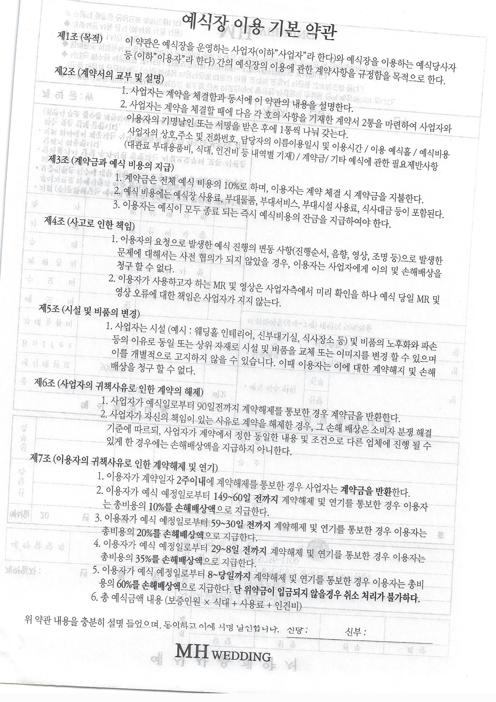
이용 약관 원본
원본 스캔을 그대로 보관했습니다. 아래 이미지를 확인하세요.

계약서 원본
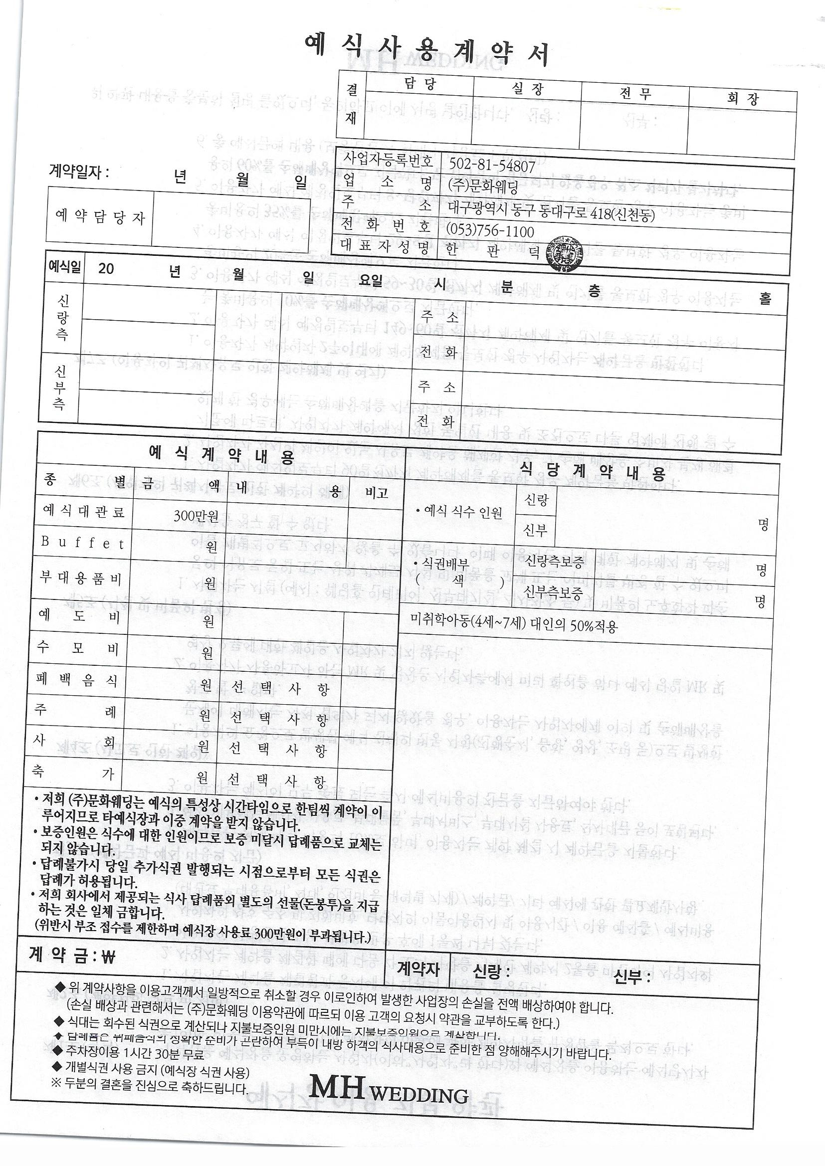
계약서 원본
원본 스캔을 그대로 보관했습니다. 아래 이미지를 확인하세요.

